Sheet1
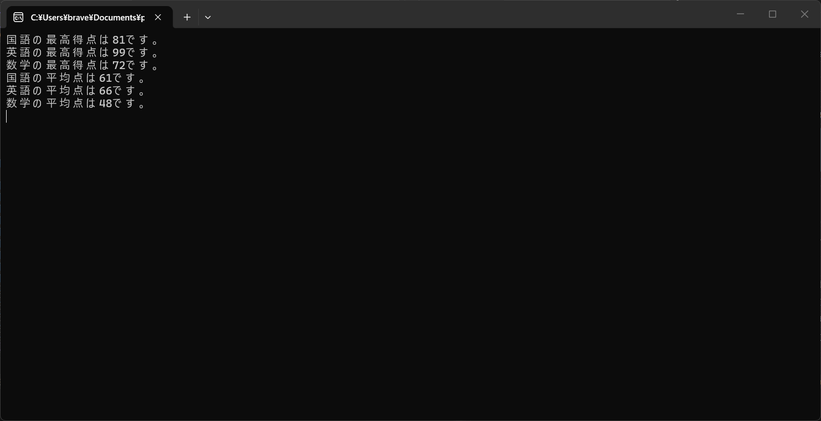
名前 | 国語 | 英語 | 数学
A | 55 | 63 | 72
B | 53 | 99 | 33
C | 70 | 4 | 26
D | 49 | 88 | 66
E | 81 | 78 | 45

最高点 | 81 | 99 | 72
平均点 | 61 | 66 | 48

